基本功能
项数 | 问题 | 解决
1 | 整体字体调整大些，功能按钮最好能让用户明了
2 | 打开软件弹出设备设置界面（参考ZCANPRO)
3 | open device成功后，才显示或者使能打开通道按钮，（Quick open的波特率容易没设）
4 | 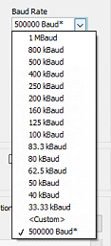 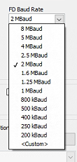 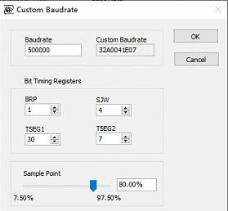 波特率支持可选，Custom支持设置采样率 | 可配波特率完成 | 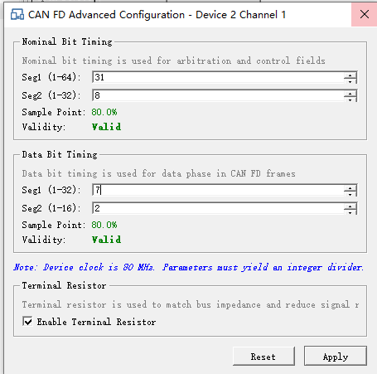
5 | 支持正常模式/只听模式可选 |  | 能否实现dll在调用,软件可以监控
6 | 发送界面，DLC可选
7 | 发送页面，device只显示已打开的（包括过滤等界面），右边按钮最好能带文字 | 同一个通道可以打开多个页面，容易发混淆，需要一个通道有且只能对应一个页面 | 打开多个发送页面有提醒
8 | 过滤ID支持任意ID，不仅仅区间，如（100-200，130，160-170）。并支持包括/不包括设置的ID可选
9 | view界面支持分类显示，根据ID分类，只显示最新的帧信息 |  | 25.05.09增加了ID折叠功能，测起来时间/周期不对应，不能实现的时间模式不要开放 25.09.17ID过滤只显示一行，现场见钉钉视频
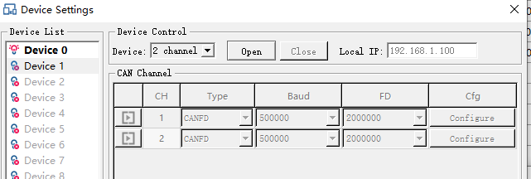
点击没反应
10 | 页面左上角Open/Close按钮最好取消，容易误操作，或者说明应用场景
11 | 偶尔OPEN不成功，再多点两次又打开成功
12 | 未实现的功能按钮先屏蔽，或者弹框需要license
 | 偶尔出现Open没反应的情况，也不弹框报错（打开log：2025-09-23 17:54:03.722 [WAR] Device1 is already opened） 关掉重新打开软件恢复

